Sheet1
拖尾研究目标：
 | 1 可以支持 点动画运动
 | 2 确定可以支持刀光动画
 | 3 关于内部的 接受投影 投射投影， 影响到的profile 这些都忽略
 | 4 用的东西， 拖尾时间，宽度动画， 是view 还好local ，支持材质球， 多材质球处理
 |  |  | 轨迹贴图要求，横向制作
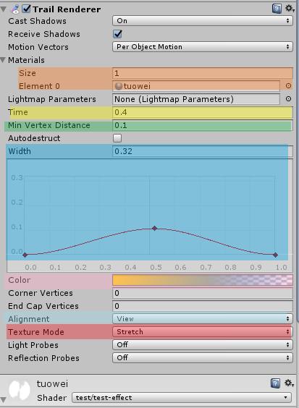


 |  | 可以给定一个材质

 |  | 设置拖尾时间
 |  | 设置点的疏密
 |  | 设置粒子宽度变化

 |  | 设置粒子颜色和透明

 |  | 设置local 或者view
 |  | 设置拉伸和重复

 | 缺少： 粒子整体时间透明控制--最后阶段缺少渐变消失控制

 | 技能螺旋测试：

 | 箭头轨迹测试：

 | 刀光不适合

 | 1 需要验证上述选择设置，
 | 2需要验证知道ling内对应关系
 | 3 是否使用

制定点测试
之前inquiries拖尾参考：


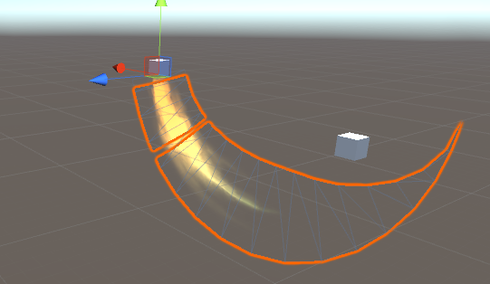

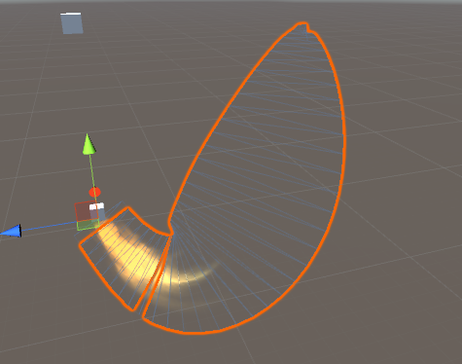

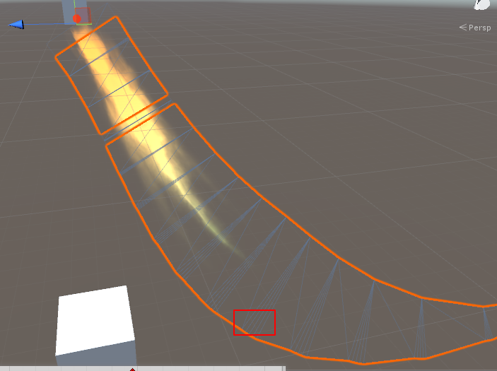

 |  |  | lobal 模式下， 给多了会出现锯齿形状

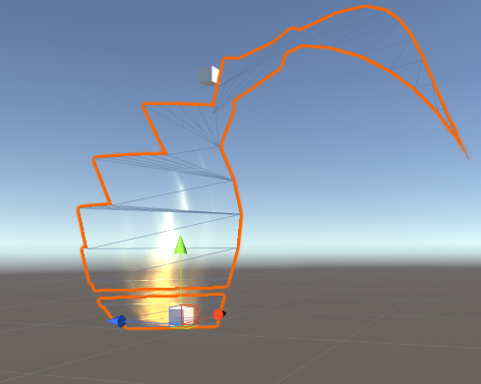
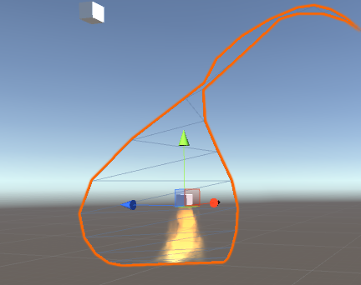

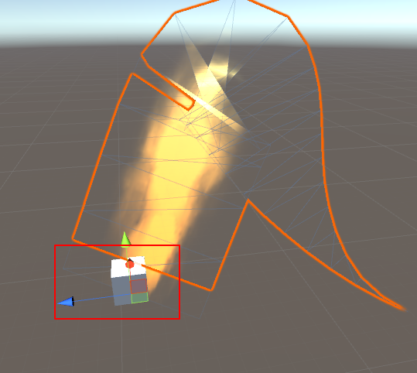
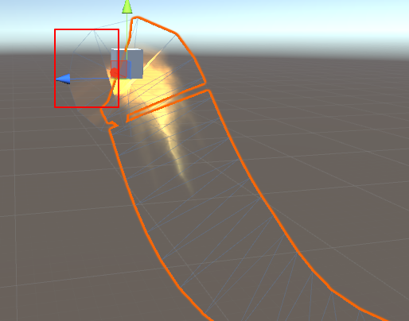

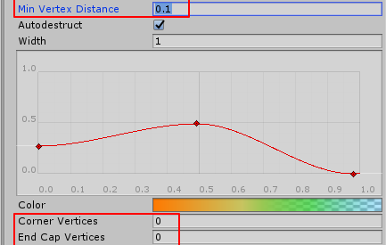

 |  | 这些可以保持不动

 | 测试缺少功能 :缺少从 整体上控制粒子的透明度的设置

